F02.CFG-Paths
 |  | VVSS, Info Romana, 2024-2025

F02. cautarea filmelor care au un anumit regizor (sau parti din numele regizorului).

F02. Covered source code |  |  | F02. Control Flow Graph (CFG) | F02. Cyclomatic Complexity (CC)
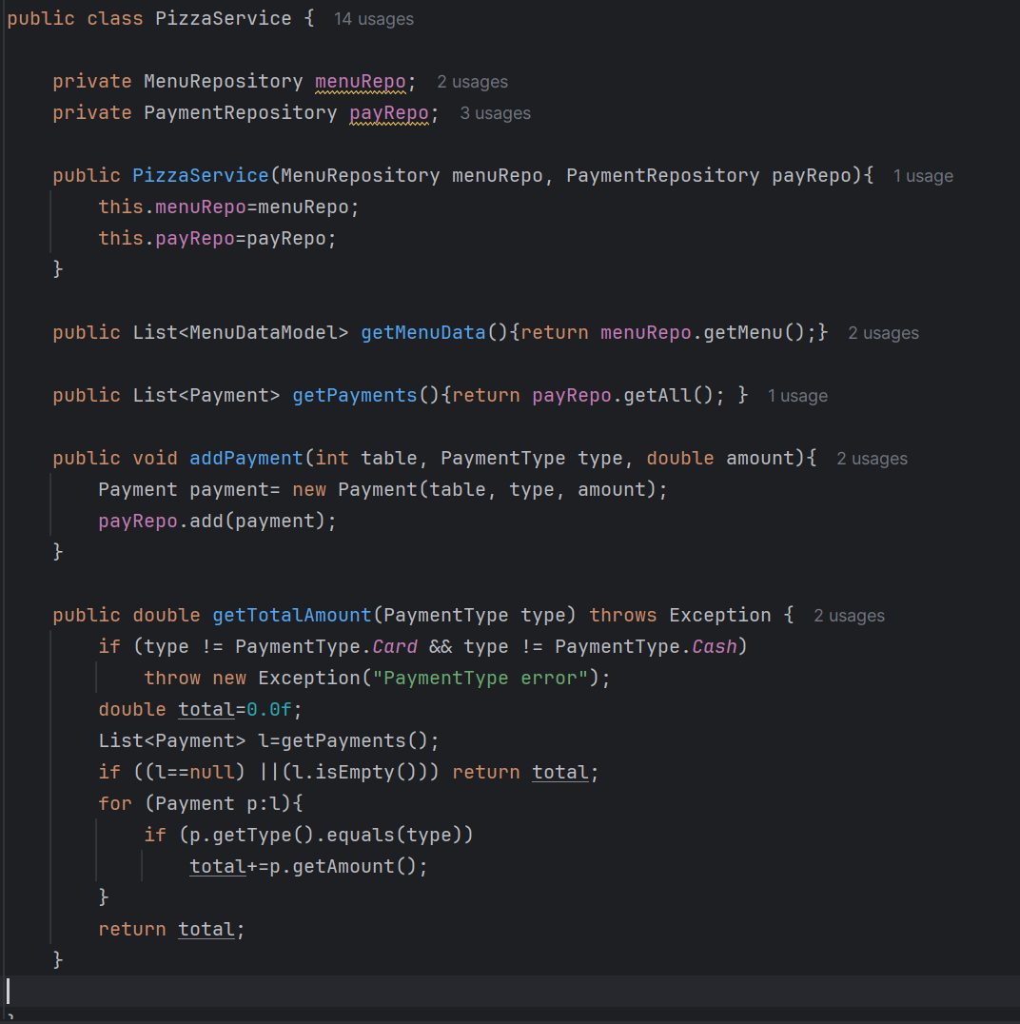
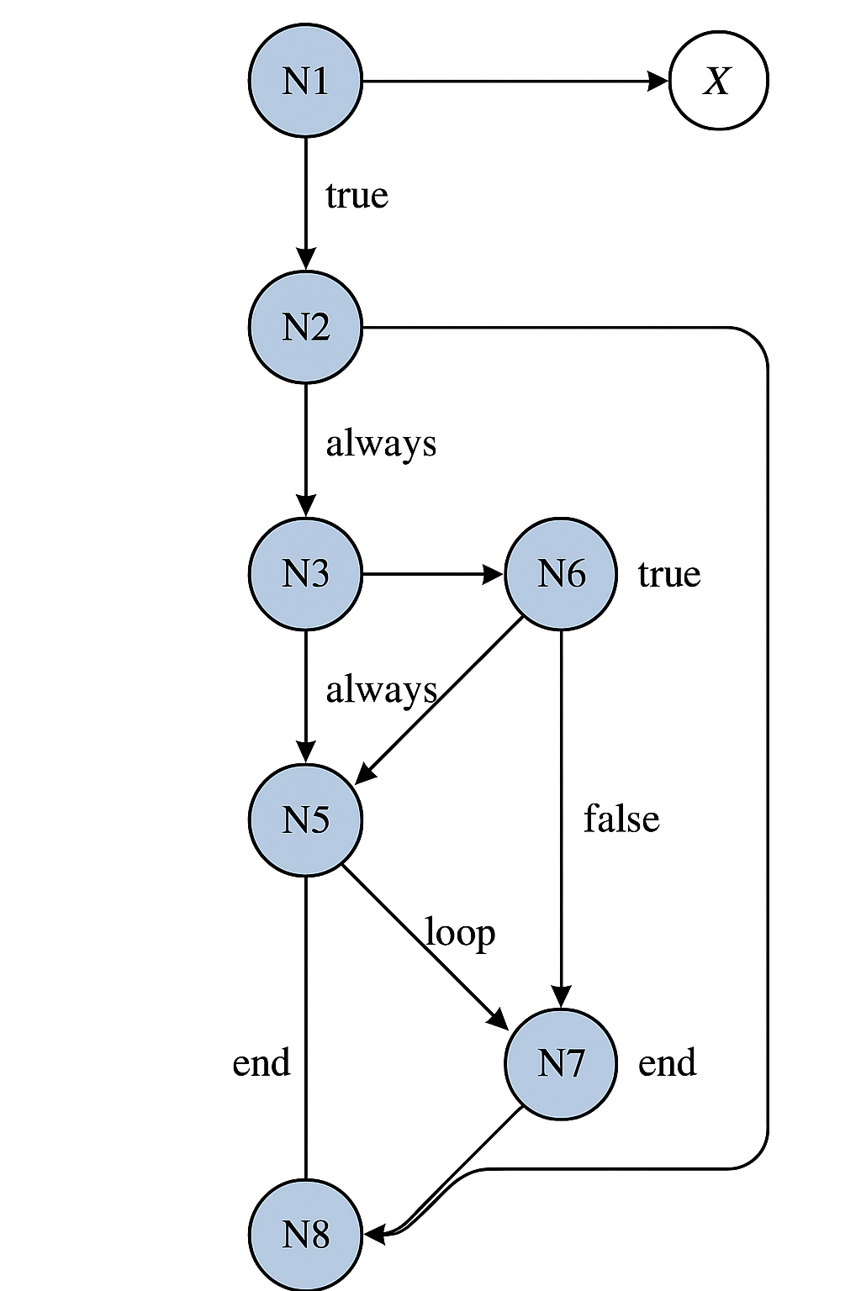
Line No. | Source code |  | Se va insera CFG asociat codului sursa testat (poza, diagrama, etc.). | CC1 = No. of regions = |  | 4
Req02_L01 | … |  |  | CC2 = Edges - Nodes + 2 = |  | 10 − 8 + 2 = 4
Req02_L02 | … |  | <Req02 CFG > | CC3 = No. of Conditions + 1 = |  | 3+1 = 4
Req02_L03 | …
... | …
.. | … |  |  | F02. Individual Paths
... | …
 |  |  |  | Path No. | Path
 |  |  |  | F02_P01 | N1 → N2 (valid type)
 |  |  |  | F02_P02 | N1 → X (invalid → throw Exception)
 |  |  |  | F02_P03 | N2 → N3
 |  |  |  | F02_P04 | N3 → N4
 |  |  |  | F02_P05 | N4 → N8 (list null/empty)
 |  |  |  | F02_P06 | N4 → N5
 |  |  |  | F02_P07 | N5 → N6 (pentru fiecare element)
 |  |  |  | F02_P08 | N6 → N7 (dacă tipul corespunde)
 |  |  |  | F02_P09 | N6 → N5 (dacă nu corespunde)
 |  |  |  | F02_P10 | N7 → N5
 |  |  |  | F02_P11 | N5 → N8 (după ce s-a terminat iterarea)

 |  |  |  | Nodes:
 |  |  |  | N1: if (type != Card && type != Cash) → throw
 |  |  |  | N2: total = 0.0
 |  |  |  | N3: l = getPayments()
 |  |  |  | N4: if (l == null || l.isEmpty()) → return
 |  |  |  | N5: for (Payment p : l)
 |  |  |  | N6: if (p.getType().equals(type))
 |  |  |  | N7: total += p.getAmount()
 |  |  |  | N8: return total

